1
Informe Nacional de Competividad 2021-2022
Capítulo: Internacionalización
Gráfica 1

Proporción de la población migrante
Fuente: ONU DAES (2021) ACNUR (2021)
https://population.un.org/unmigration/migrantstockbydestination_sql.aspx
https://www.unhcr.org/refugee-statistics-uat/download/?url=E1ZxP4
Nota: Participación de la población migrante sobre el total

Migrantes como porcentaje de la población

 | Migrantes 2015 | Migrantes 2020 | América Latina | OCDE

Costa Rica | 8.49% | 10.22% | 2.12% | 11.07%
Chile | 3.56% | 8.61% | 2.12% | 11.07%
Argentina | 4.84% | 5.05% | 2.12% | 11.07%
Colombia | 0.34% | 3.74% | 2.12% | 11.07%
Perú | 0.51% | 3.71% | 2.12% | 11.07%
Uruguay | 2.31% | 3.12% | 2.12% | 11.07%
México | 0.83% | 0.93% | 2.12% | 11.07%
Brasil | 0.35% | 0.51% | 2.12% | 11.07%

 |  |  |  |  | Fuente: ONU DAES, 2020

Porcentaje de migración correspondiente a venezolanos 2020

 | Migrantes venezolanos | Resto | América Latina | OCDE
Costa Rica | 0.44% | 9.78% | 2.12% | 11.07%
Chile | 2.38% | 6.23% | 2.12% | 11.07%
Argentina | 0.38% | 4.67% | 2.12% | 11.07%
Colombia | 3.40% | 0.35% | 2.12% | 11.07%
Perú | 1.56% | 2.15% | 2.12% | 11.07%
Uruguay | 0.40% | 2.71% | 2.12% | 11.07%
México | 0.06% | 0.87% | 2.12% | 11.07%
Brasil | 0.07% | 0.43% | 2.12% | 11.07%

 |  |  |  |  | Fuente: ONU DAES (2020) y ACNUR (2020)

2a
Informe Nacional de Competividad 2021-2022
Capítulo: Internacionalización
Gráfica 2.a

Valor exportado y empresas exportadoras según tamaño. Colombia, 2011-2020
Fuente: DIAN y DANE (2021), Confecámaras (2021). Cálculos: CPC.
Nota: NA

Grandes empresas
Mipymes
18%
82%
Tamaño de empresas | Empresas exportadoras | Valor exportado | Valor exportado
Mipymes | 94% | 18% | -18%
Grandes empresas | 6% | 82% | -82%

2b
Informe Nacional de Competividad 2021-2022
Capítulo: Internacionalización
Gráfica 2.b

Porcentaje de empresas exportadoras según tamaño y número de periodos en los que exportó entre 2011-2020
Fuente: DIAN y DANE (2021), Confecámaras (2021). Cálculos: CPC.
Nota: NA

 | Grandes empresas | Mipymes
Periodos | (2.396) | (38.674)
1 | 16% | 63%
2 | 10% | 13%
3 | 7% | 7%
4 | 6% | 4%
5 | 6% | 3%
6 | 5% | 2%
7 | 4% | 2%
8 | 5% | 1%
9 | 6% | 1%
10 | 34% | 4%

 | (38.674)
 | 63%
 | 13%
 | 7%
 | 4%
 | 3%
 | 2%
 | 2%

3
Informe Nacional de Competividad 2021-2022
Capítulo: Internacionalización
Gráfica 3

Participación del valor agregado doméstico incorporado en la demanda final extranjera, Colombia y países de referencia 2019
Fuente: OCDE (2019).
https://stats.oecd.org/
Nota: El promedio de América Latina corresponde al promedio simple del indicador para Argentina, Brasil, Chile, Colombia, Costa Rica y México.

País | Participación en la demanda final extranjera
OCDE | 30.2%
Costa Rica | 28.2%
Chile | 27.8%
México | 20.2%
América Latina | 19.8%
Argentina | 15.8%
Colombia | 15.1%
Brasil | 11.6%

Note: LAC refers to the unweighted average of Argentina, Brazil, Chile, Costa Rica and Mexico. The foreign value added content of Colombian exports does not capture the extent to which foreign intermediates enter supply chains for products eventually absorbed by Colombia’s domestic demand. Colombian firms import a significant part of their intermediate inputs, notably machinery and equipment.
Source: OECD (2017), OECD/WTO NowCast Tiva Estimates.

4
Informe Nacional de Competividad 2021-2022
Capítulo: Internacionalización
Gráfica 4

Inversión extranjera Directa en Colombia (USD millones)
Fuente: Banco de la República, Balanza de Pagos
Nota: NA

Periodo | TOTAL | Minero-energética | Resto de sectores
2010 | 6,430 | 4,918 | 1,512
2011 | 14,647 | 7,092 | 7,555
2012 | 15,040 | 7,955 | 7,085
2013 | 16,210 | 8,220 | 7,991
2014 | 16,169 | 6,897 | 9,272
2015 | 11,724 | 3,174 | 8,550
2016 | 13,848 | 2,199 | 11,649
2017 | 13,837 | 4,261 | 9,576
2018 | 11,535 | 3,941 | 7,594
2019 | 14,314 | 4,513 | 9,801
2020 | 8,100 | 2,418 | 5,681

 | 9.3%

5
Informe Nacional de Competividad 2021-2022
Capítulo: Internacionalización
Gráfica 5

Exportaciones de bienes según intensidad tecnológica. Colombia y países de referencia, 2020
Fuente: WITS (2021).
http://wits.worldbank.org/
Nota: Los datos para Chile, Costa Rica, Perú y Promedio América Latina corresponden a 2019

Países | Productos primarios, piedras preciosas y oro no monetario | Manufacturas basadas en recursos y mano de obra | Manufacturas de baja calificación e intensidad tecnológica | Manufacturas de media calificación e intensidad tecnológica | Manufacturas de alta calificación e intensidad tecnológica | Productos sin clasificar
Singapur | 1% | 15% | 4% | 25% | 44% | 10%
México | 10% | 7% | 8% | 45% | 22% | 9%
OCDE | 11% | 16% | 12% | 35% | 20% | 7%
Costa Rica | 28% | 18% | 14% | 33% | 6% | 0%
Perú | 28% | 49% | 5% | 3% | 0% | 15%
América Latina | 29% | 19% | 7% | 29% | 11% | 6%
Chile | 43% | 48% | 2% | 4% | 1% | 1%
Brasil | 44% | 33% | 3% | 14% | 3% | 2%
Argentina | 53% | 16% | 1% | 9% | 1% | 19%
Colombia | 55% | 16% | 6% | 12% | 2% | 10%
Uruguay | 62% | 23% | 5% | 7% | 2% | 1%

6
Informe Nacional de Competividad 2021-2022
Capítulo: Internacionalización
Gráfica 6

Exportaciones de servicios (USD millones). Colombia, 2015 - 2020
Fuente: Banco de la República, Balanza de Pagos.
Nota: NA

Periodo | Servicios | Relacionados con turismo | Otros servicios
2010 | 6,024 | 3,472 | 2,551
2011 | 6,526 | 3,841 | 2,685
2012 | 7,548 | 4,409 | 3,139
2013 | 8,284 | 4,819 | 3,466
2014 | 8,528 | 4,941 | 3,587
2015 | 8,434 | 5,281 | 3,153
2016 | 8,706 | 5,631 | 3,075
2017 | 9,536 | 5,899 | 3,637
2018 | 10,617 | 6,590 | 4,027
2019 | 10,587 | 6,754 | 3,833
2020 | 5,670 | 1,949 | 3,722

2010
2011
2012
2013
2014
2015
2016
2017
2018
2019
2020

7a
Informe Nacional de Competividad 2021-2022
Capítulo: Internacionalización
Gráfica 7a

Partidas sujetas a medidas no arancelarias (MNA). Colombia, 2012-2018.
Fuente: WITS - TRAINS (2021)
https://wits.worldbank.org/
Nota: NA

Año | Controles sobre precios o cantidades | Medidas técnicas
2012 | 48% | 35%
2014 | 47% | 37%
2016 | 47% | 37%
2018 | 26% | 53%

7b
Informe Nacional de Competividad 2021-2022
Capítulo: Internacionalización
Gráfica 7b

Partidas sujetas a medidas no arancelarias (MNA). Colombia y países de referencia, 2018.
Fuente: WITS - TRAINS (2021)
https://wits.worldbank.org/
Nota: NA

Año | Controles sobre precios o cantidades | Medidas técnicas
México | 3% | 16%
Uruguay | 8% | 66%
Chile | 17% | 60%
Costa Rica | 17% | 33%
Perú | 21% | 34%
América Latina | 22% | 50%
Brasil | 24% | 67%
Colombia | 26% | 53%
Argentina | 64% | 73%

8
Informe Nacional de Competividad 2021-2022
Capítulo: Internacionalización
Gráfica 8

Dispersión del arancel NMF. Colombia y países de referencia, 2019.
Fuente: WITS – TRAINS (2021). Cálculos: CPC
https://wits.worldbank.org/
Nota:NA

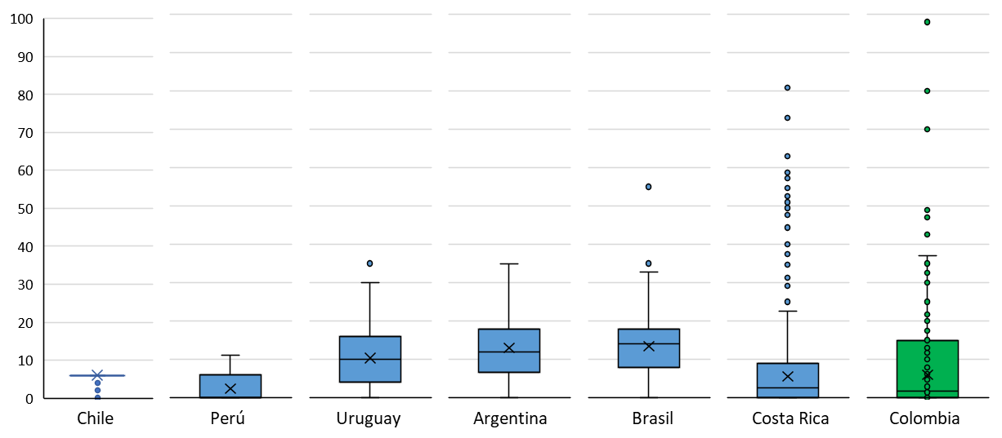

9
Informe Nacional de Competividad 2021-2022
Capítulo: Comercio exterior
Gráfica 9

Tiempos de exportación e importación aérea o marítima por tipo de declaración (anticipada o inicial) (número de días promedio). Colombia, 2019 - 2020
Fuente: DIAN (2021). Cálculos: CPC.
https://www.dian.gov.co/aduanas/Paginas/Estudio-de-tiempos-de-despacho-de-mercancias-.aspx
Nota:NA

Importación aérea
Importación marítima

